Sheet1 (2)
 |  |  |  |  |  |  |  |  |  |  |  | C4
 |  | 测 量 放 样 记 录

工程名称 |  |  | 温州市瓯江口新区一期市政工程PPP项目（瓯扬河、滨水北路和跨海一路等）一河八路十二桥工程 |  |  | 施工单位 |  |  | 上海建工集团股份有限公司
放样部位（桩号） |  |  | 滨水北路下面层右幅（K0+407.5~K0+857.5） |  |  | 放样日期
原施测人 |  |  | 李璐 |  |  | 放样人 |  |  | 陈赛美
测量放样情况（示意图） | 测站点 |  |  | / | 后视点 |  |  | E11-2
 | 测站点高程 |  |  | / | 后视点高程 |  |  | 4.355

 | 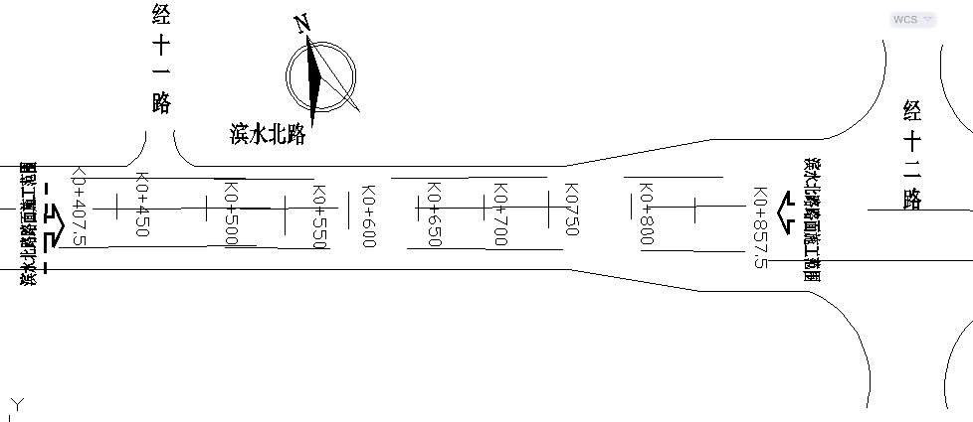

 | 桩号 |  |  |  |  |  | 中 |  | 右4m | 右19m | 右22m | 右26.5m | 4 | 18.5 | 3 | 4.5 | 4 | 15 | 3 | 4.5
 | K0407.500 |  |  |  |  |  | 3.538 |  | 3.457 | 3.159 | 3.097 | 3.010
 | K0420.000 |  |  |  |  |  | 3.540 |  | 3.459 | 3.162 | 3.100 | 3.012
 | K0440.00 |  |  |  |  |  | 3.543 |  | 3.465 | 3.165 | 3.102 | 3.011
 | K0460.000 |  |  |  |  |  | 3.543 |  | 3.465 | 3.163 | 3.102 | 3.013
 | K0480.00 |  |  |  |  |  | 3.537 |  | 3.458 | 3.156 | 3.096 | 3.008
 | K0500.000 |  |  |  |  |  | 3.544 |  | 3.465 | 3.164 | 3.102 | 3.016
 | K0520.00 |  |  |  |  |  | 3.540 |  | 3.460 | 3.159 | 3.101 | 3.008
 | K0540.000 |  |  |  |  |  | 3.540 |  | 3.462 | 3.161 | 3.102 | 3.011
 | 桩号 |  |  |  |  |  | 中 |  | 右4m | 右19m | 右22m | 右26.5m | 4 | 15 | 3 | 4.5 | 4 | 15 | 3 | 4.5
 | K0600.00 |  |  |  |  |  | 3.539 |  | 3.458 | 3.160 | 3.099 | 3.011
 | K0620.00 |  |  |  |  |  | 3.537 |  | 3.456 | 3.159 | 3.099 | 3.007
 | K0640.00 |  |  |  |  |  | 3.551 |  | 3.470 | 3.170 | 3.113 | 3.020
 | K0660.00 |  |  |  |  |  | 3.575 |  | 3.497 | 3.193 | 3.133 | 3.044
 | K0680.00 |  |  |  |  |  | 3.612 |  | 3.534 | 3.232 | 3.170 | 3.084
 | K0700.00 |  |  |  |  |  | 3.669 |  | 3.589 | 3.288 | 3.231 | 3.141
 | K0720.00 |  |  |  |  |  | 3.742 |  | 3.664 | 3.363 | 3.301 | 3.210

放样 依据

备 注

 | 观测： |  |  | 放样： | 计算： |  |  |  | 施工项目技术负责人：

 |  |  |  |  |  |  |  |  |  |  |  | C4
 |  | 测 量 放 样 记 录

工程名称 |  |  | 温州市瓯江口新区一期市政工程PPP项目（瓯扬河、滨水北路和跨海一路等）一河八路十二桥工程 |  |  | 施工单位 |  |  | 上海建工集团股份有限公司
放样部位（桩号） |  |  | 滨水北路下面层右幅（K0+407.5~K0+857.5） |  |  | 放样日期
原施测人 |  |  | 李璐 |  |  | 放样人 |  |  | 陈赛美
测量放样情况（示意图） | 测站点 |  |  | / | 后视点 |  |  | E11-2
 | 测站点高程 |  |  | / | 后视点高程 |  |  | 4.355

 | 桩号 |  |  |  |  |  | 中 |  | 右4m | 右22.5m | 右25.5m | 右30m | 4 | 18.5 | 3 | 4.5 | 4 | 18.5 | 3 | 4.5
 | K0800.000 |  |  |  |  |  | 4.113 |  | 4.032 | 3.664 | 3.605 | 3.512
 | K0820.000 |  |  |  |  |  | 4.212 |  | 4.131 | 3.761 | 3.704 | 3.610
 | K0840.00 |  |  |  |  |  | 4.307 |  | 4.227 | 3.855 | 3.799 | 3.705
 | K0857.500 |  |  |  |  |  | 4.390 |  | 4.312 | 3.938 | 3.881 | 3.791

放样 依据

备 注

 | 观测： |  |  | 放样： | 计算： |  |  |  | 施工项目技术负责人：

